SSO单点登录
单点登录英文全称Single Sign On，简称就是SSO。它的解释是：在多个应用系统中，只需要登录一次，就可以访问其他相互信任的应用系统。

一、同域下的单点登录
一个企业一般情况下只有一个域名，通过二级域名区分不同的系统。比如我们有个域名叫做：a.com，
同时有两个业务系统分别为：app1.a.com和app2.a.com。我们要做单点登录（SSO），需要一个登录
系统，叫做：sso.a.com。

我们怎么才能让app1.a.com和app2.a.com登录呢？ |  | Cookie和Session之间的区别和联系
这里有两个问题： |  | Web程序中常用的技术，用来跟踪用户的整个会话。
1、Cookie是不能跨域的，我们Cookie的domain属性是sso.a.com，在给app1.a.com和app2.a.com发送请求是带不上的。 |  | 常用的会话跟踪技术是Cookie与Session。Cookie通过
sso登录以后，可以将Cookie的域设置为顶域，即.a.com，这样所有子域的系统 |  | 在客户端记录信息确定用户身份，Session通过在服
都可以访问到顶域的Cookie。我们在设置Cookie时，只能设置顶域和自己的域， |  | 务器端记录信息确定用户身份
不能设置其他的域。比如：我们不能在自己的系统中给baidu.com的域设置Cookie

2、sso、app1和app2是不同的应用，它们的session存在自己的应用内，是不共享的。
我们在sso系统登录了，这时再访问app1，Cookie也带到了app1的服务端（Server），app1的
服务端怎么找到这个Cookie对应的Session呢？这里就要把3个系统的Session共享，
共享Session的解决方案有很多，例如：Spring-Session

二、不同域下的单点登录

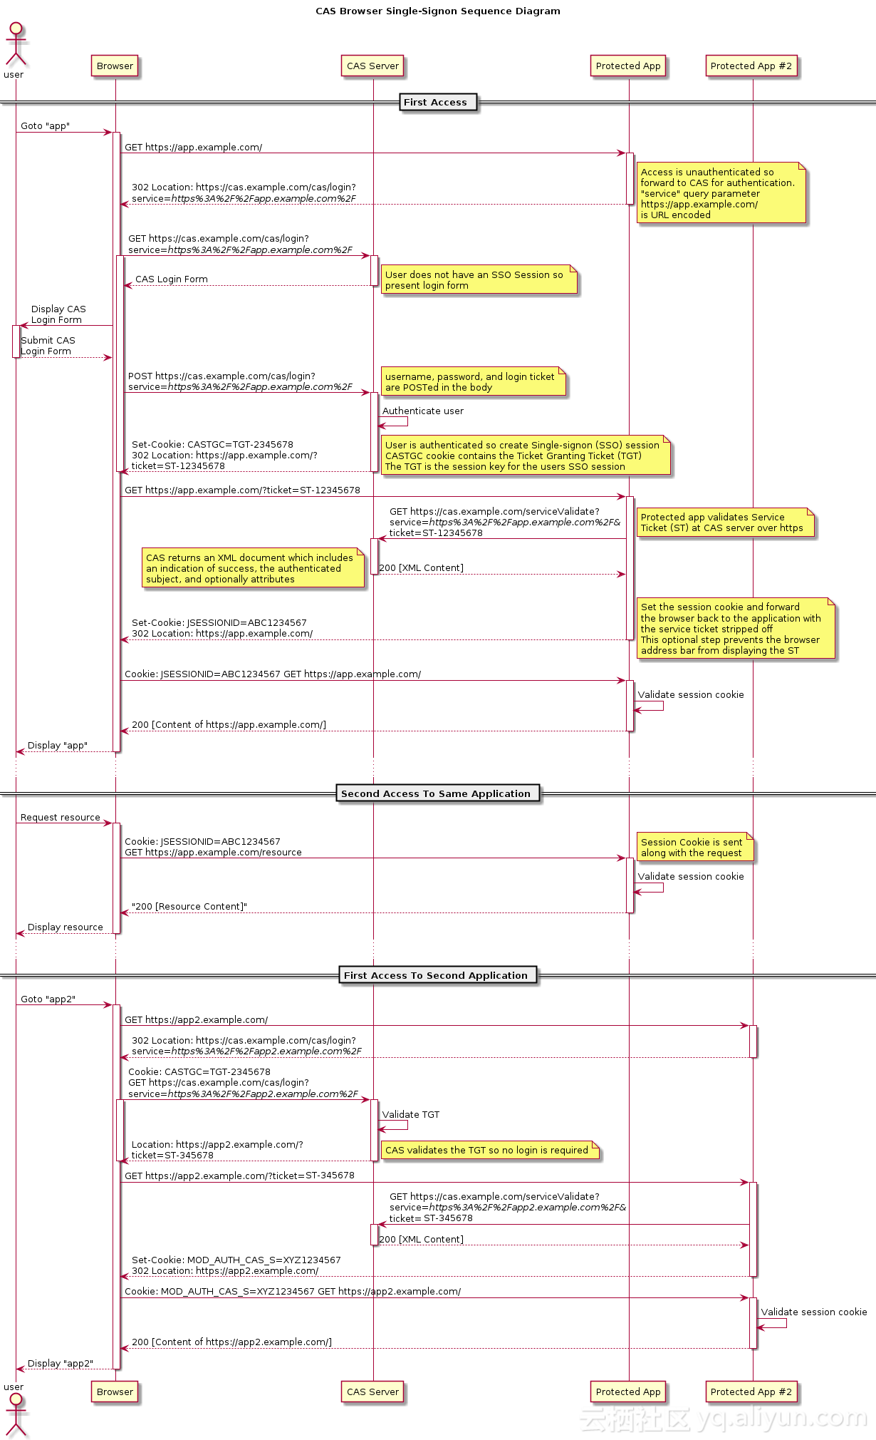
单点登录标准流程CAS

访问app1系统时
1.用户访问app系统，app系统是需要登录的，但用户现在没有登录。

2.跳转到CAS server，即SSO登录系统，以后图中的CAS Server我们
统一叫做SSO系统。 SSO系统也没有登录，弹出用户登录页。

3.用户填写用户名、密码，SSO系统进行认证后，将登录状态写入SSO的session，
浏览器（Browser）中写入SSO域下的Cookie。

4.SSO系统登录完成后会生成一个ST（Service Ticket），然后
跳转到app系统，同时将ST作为参数传递给app系统。

5.app系统拿到ST后，从后台向SSO发送请求，验证ST是否有效。

6.验证通过后，app系统将登录状态写入session并设置app域下的Cookie。

访问app2系统时

1.用户访问app2系统，app2系统没有登录，跳转到SSO。

2.由于SSO已经登录了，不需要重新登录认证。

3.SSO生成ST，浏览器跳转到app2系统，并将ST作为参数传递给app2。

4.app2拿到ST，后台访问SSO，验证ST是否有效。

5.验证成功后，app2将登录状态写入session，并在app2域下写入Cookie。

2、SSO系统创建

首先我们来创建SSO的Maven工程，添加依赖如下：

 | 我们这里的SSO系统主要提供两个功能模块，一个是用户的注册功能，另一个就是用户登录相关的功能。
 | 下面我们就来分别实现这两个模块。因为我们这里采用了mybatis框架，并且持久化层都是简单的增删改查
 | 操作，所以这里就直接使用Mybatis的逆向工程来生成Dao的代码了。

1.用户注册

1）数据校验接口

Controller只是发布服务。接收三个参数，一个是要校验的数据，一个数据类型，一个是callback。调用Service校验。返回json数据。需要支持jsonp，需要判断callback。
Service接收两个参数，一个是要校验的数据，一个是数据类型。根据不同的数据类型生成不同的查询条件，到user表中进行查询如果查询到结果返回false，查询结果为空返回true。

2）用户注册接口

Controller接收一个表单，请求的方法为post。使用TbUser接收表单的内容。调用Service插入数据，返回。
Service接收TbUser参数，对数据进行校验，校验成功，插入数据，返回结果。

2.用户登录

1）用户登录接口

Controller接收两个参数，一个是用户名，一个是密码，请求的方法为post。调用Service方法返回登录处理结果，响应json数据。
Service接收用户名、密码。校验密码是否正确，生成token，向redis中写入用户信息，把token写入cookie，并在返回结果中包含token

2）通过token查询用户信息

Controller从url中取token的内容，调用Service取用户信息，响应json数据。
Service接收token，根据token查询redis，查询到结果返回用户对象，更新过期时间。如果查询不到结果，返回Session已经过期，状态码400

2.展示注册和登录页面

在SSO系统中只有登录注册功能，所以只需要两个页面就可以了，下面是其跳转Controller

3、其他系统整合SSO

现在我们就来演示其他系统对SSO进行整合，这里就以门户系统整合SSO为例。

1.门户登录

当用户在首页点击登录或者注册的时候需要跳转到sso系统。进行相应的操作。登录成功跳转到首页。首页应该显示当前登录的用户。首先门户系统的登录按钮代码如下，
 | <a href="http://sso.psp.com/user/page/login">登录</a>
只是一个简单的超链接，跳转到SSO登录页面，并进行相关的登录操作，当登录完成后，在首页展示用户。其前端实现如下，

2.登录拦截器

在Poratl系统中，对于有些页面是需要登录之后才能访问的，比如订单页面，当用户查看订单页面时此时必须要求用户登录，可以使用拦截器来实现。拦截器的处理流程为：

①拦截请求url
②从cookie中取token
③如果没有toke跳转到登录页面。
④取到token，需要调用sso系统的服务查询用户信息。
⑤如果用户session已经过期，跳转到登录页面
⑥如果没有过期，放行。

其中拦截器配置如下，拦截order下的所有操作

 | <mvc:interceptors>
 | <mvc:interceptor>
 | <mvc:mapping path="/order/**"/>
 | <bean class="com.psp.portal.interceptor.LoginInterceptor"/>
 | </mvc:interceptor>
 | </mvc:interceptors>

然后在springmvc中需要实现HandlerInterceptor接口。
其对应的Service作用为，根据token取用户信息，如果取到返回TbUser对象，如果取不到，返回null。

